Feuil1
 |  |  |  |  |  |  | - €
 |  |  |  |  |  |  | - €
 |  |  |  |  |  |  | - €
 |  |  |  |  | STAANDER |  | QT
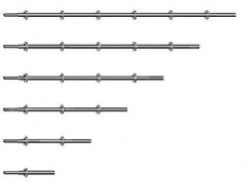
 |  |  |  |  |  |  |  | - €
 |  |  |  |  | 3 M Nieuw |  |  | - €
 |  |  |  |  | 2,50 M |  |  | - €
 |  |  |  |  | 2 M Nieuw |  |  | - €
 |  |  |  |  | 1,5 M Nieuw |  |  | - €
 |  |  |  |  | 1,5 M Nieuw |  |  | - €
 |  |  |  |  | 1 M Nieuw |  |  | - €
 |  |  |  |  | 0,50 M Nieuw |  |  | - €

 |  |  |  |  | LIGGER |  | QT
 |  |  |  |  | 0,39 / 0,42 ou 0,45 M |  |  | - €
 |  |  |  |  | 0,73 M Nieuw |  |  | - €
 |  |  |  |  |  |  |  | - €
 |  |  |  |  | 1,09 M Nieuw |  |  | - €
 |  |  |  |  | 1,09 M Nieuw AFIX |  |  | - €
 |  |  |  |  | 1,40 M Nieuw |  |  | - €
 |  |  |  |  | 1,57 Occas Layher LW |  |  | - €
 |  |  |  |  | 1,57 M Nieuw |  |  | - €
 |  |  |  |  | 2,07 M Nieuw |  |  | - €
 |  |  |  |  | 2,07 M Afix |  |  | - €
 |  |  |  |  | 2,57 M Nieuw |  |  | - €
 |  |  |  |  | 2,57 M AFIX |  |  | - €
 |  |  |  |  |  |  |  | - €
 |  |  |  |  | 3,07 M Nieuw |  |  | - €
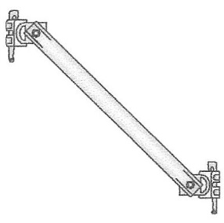
 |  |  |  |  | DIAGONAAL Nieuw of Occasie |  | QT
 |  |  |  |  | 2,00 M x 0,73 M |  |  | - €
 |  |  |  |  | 2,00 M x 1,09 M |  |  | - €
 |  |  |  |  | 2,00 M x 1,40 M |  |  | - €
 |  |  |  |  | 2,00 M x 1,57 M |  |  | - €
 |  |  |  |  | 2,00 M x 2,07 M |  |  | - €
 |  |  |  |  | 2,00 M x 2,57 M |  |  | - €
 |  |  |  |  | 2,00 M x 3,07 M |  |  | - €

 |  |  |  |  | VLOEREN |  | QT
 |  |  |  | 0,73 M |  |  |  | - €
 |  |  |  |  | 0,73 M Nieuw |  |  | - €

 |  |  |  | 1,09 M | 1,09 M Nieuw |  |  | - €
 |  |  |  |  | 1,09 M occasion |  |  | - €

 |  |  |  | 1,40 M | 1,40 M Nieuw |  |  | - €
 |  |  |  |  | 1,40 MJ |  |  | - €

 |  |  |  | 1,57 M | 1,57 M Nieuw |  |  | - €
 |  |  |  |  | 1,57 M MJ |  |  | - €

 |  |  |  | 2,07 M | 2,07 M Nieuw |  |  | - €
 |  |  |  |  | 2,07 M MJ |  |  | - €

 |  |  |  | 2,57 M | 2,57 afix Occas |  |  | - €
 |  |  |  |  | 2,57 M Nieuw |  |  | - €
 |  |  |  |  | 2,57 NEUF MJ |  |  | - €

 |  |  |  | 3,07 M |  |  |  | - €
 |  |  |  |  | 3,07 M Nieuw |  |  | - €
 |  |  |  |  | 3,07 M Nieux MJ |  |  | - €
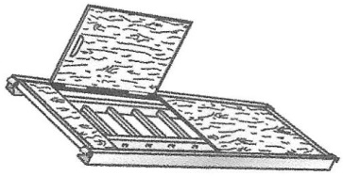
 |  |  |  |  |  |  | QT
 | PLATEAUX TRAPPE ECHELLES |  |  |  | 2,57 M Full Auminim |  |  | - €
 |  |  |  |  | 2,57 M Alu Hout MJ |  |  | - €
 |  |  |  |  | 2,57 M Alu Hout Olan |  |  | - €
 |  |  |  |  |  |  | QT
 |  |  |  |  | 3,07 M Full Auminim |  |  | - €
 |  |  |  |  | 3,07 M Alu Hout |  |  | - €

 |  | Voetspindel |  | Voetstuk |  |  | QT
 |  |  |  |  | Voetspindel |  |  | - €
 |  | Kantevoetspindel |  |  | Voetstuk |  |  | - €
 |  |  |  |  | Kantevoetspindel |  |  | - €

 |  |  |  |  |  |  | QT
 |  |  |  |  | ANKERBUIS 0,50 M |  |  | - €
 |  |  |  |  | ANKERBUIS 1,00 M |  |  | - €
 |  |  |  |  | ANKERBUIS 1,50 M |  |  | - €
ANKERBUIS |  | Kruiskoppeling |  | Ringschroef | Kruiskoppeling |  |  | - €
 | 0,50 M |  | 12 à 16 cm |  | Draaiekoppeling |  |  | - €
 | 1,00 M Draaiekoppeling |  | 19 à 23 cm |  | Ringschroef |  |  | - €
 | 1,50 M |  | 30 à 35 cm |  |  |  |  | - €
 |  | CONSOLES | 40/45/50
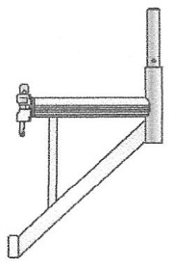

 |  |  |  |  |  |  | 40/60 CM
39 CM |  | 73 CM |  | 109 CM |  |  | QT
ZonderPen +2€ |  | ZonderPen +2€ |  |  | 0,39 M Nieuw |  |  | - €
Met Spie + 2 € |  | Met Spie + 2 € |  |  | 0,73 M Nieuw |  |  | - €
 |  |  |  |  | 1,09 M Nieuw |  |  | - €
 |  |  |  |  | 40/60 Uitschuifbaar |  |  | - €

 |  |  |  |  | KANTPLANK |  | QT
 |  |  |  |  | 0,73 M |  |  | - €
 |  |  |  |  | 1,09 M |  |  | - €
 |  |  |  |  | 1,40 M |  |  | - €
 |  |  |  |  | 1,57 M |  |  | - €
 |  |  |  |  | 2,07 M |  |  | - €
 |  |  |  |  | 2,57 M |  |  | - €
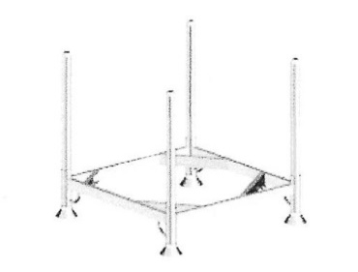
 |  |  |  |  | 3,07 M |  |  | - €

 |  |  |  |  | STAPELPALLET |  | QT
 |  |  |  |  |  |  |  | - €
 |  |  |  |  | Nieuw 1,25 M x 0,85 M |  |  | - €

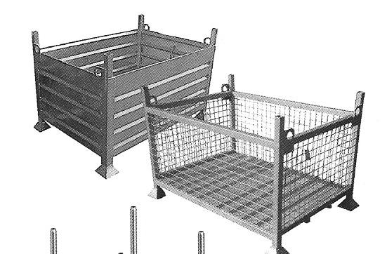
 |  |  |  |  | GAASPALLET

 |  |  |  |  |  |  | QT
 |  |  |  |  |  |  |  | - €
 |  |  |  |  | Gaaspallet 1,20 x 0,80 M |  |  | - €

 |  |  |  |  | 0 |  |  | - €

 |  |  |  |  | ligger versterkt |  | QT
 | ligger versterkt |  |  |  | 1,09 M |  |  | - €
 |  |  |  |  | 1,40 M |  |  | - €
 |  |  |  |  | 1,57 M |  |  | - €
 |  |  |  |  | 2,07 M |  |  | - €
 |  |  |  |  | 2,57 M |  |  | - €
 |  |  |  |  | 3,07 M |  |  | - €
 |  |  |  | Ocas LAYHER | 3,07 M |  |  | - €
 |  |  |  |  | Staanderpen |  |  | - €
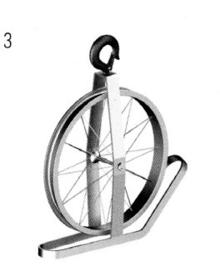
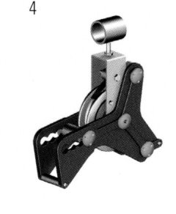
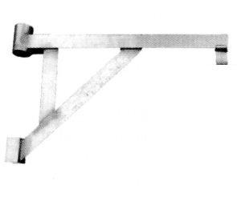

Hijswiel |  | SECURPULEY | HIJSCONSOLE ALU |  | ADAPTATER Console |  | CONSOLE

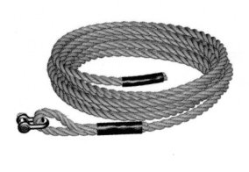
 |  | TOUW |  |  | Hijswiel |  |  | - €
 |  | 20 M |  |  | SECURPULLEY |  |  | - €
 |  | 40 M |  |  | CONSOLES ALU |  |  | - €
 |  |  |  |  | ADAPTATEUR |  |  | - €
 |  |  |  |  | HIJSCONSOLE ALU |  |  | - €
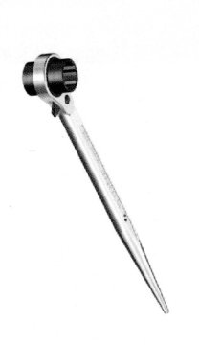
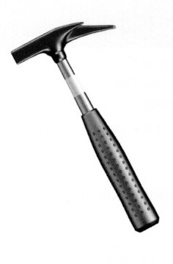
 |  |  |  |  | TOUW 20 M |  |  | - €
 |  |  |  |  | TOUW 40 M |  |  | - €
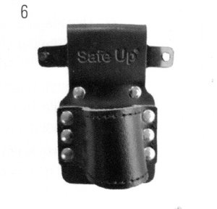
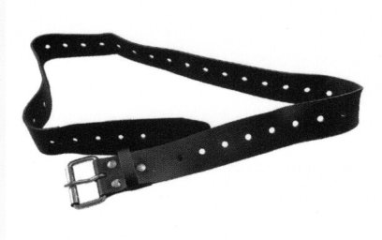

Zwenkwiel |  | RATELSLEUTEL | Steigerhamer |  | Ratelhouder | Werkriem

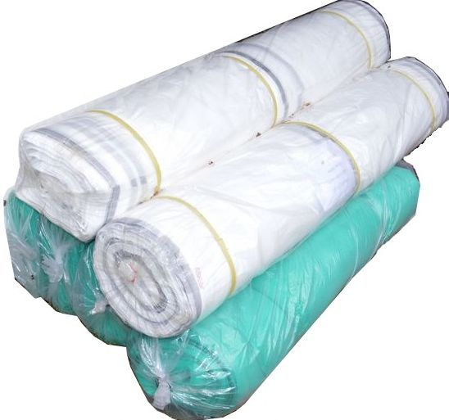
 |  |  |  |  | STEIGERNET |  | QT
 |  |  |  |  | Groene Steigernet 75GR 50M2,57 M |  |  | - €
 |  |  |  |  | Groene Steigernet 75GR 50M3,07 M |  |  | - €
 |  |  |  |  |  |  |  | - €
 |  |  |  |  | White Steigernet 130GR 50M2,57 M |  |  | - €
 |  |  |  |  | White Steigernet 130GR 50M3,07 M |  |  | - €

